TEAABL80395
21SS------探路者控股集团股份有限公司成本核算表
款式图 | 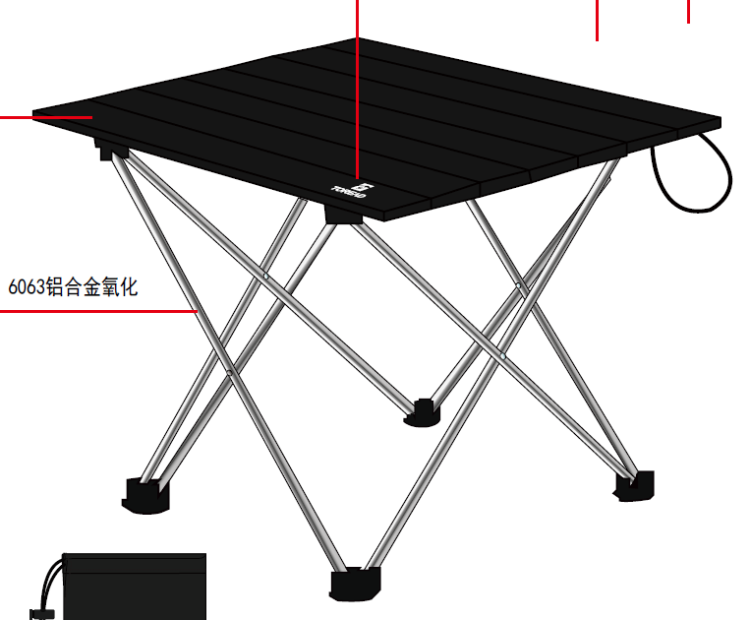 |  |  | 款式名称： | 铝合金折叠桌 |  | 渠道： |  | 开发季： |  | 生产工厂： | 宁海县尖峰旅游用品有限公司
 |  |  |  | 生产编号： | 866 |  | 品牌： |  | 开发类型： |  | 生产数量：
 |  |  |  | 设计师： | 吕勇 |  | 事业部： |  | 开发工厂： | 宁海县尖峰旅游用品有限公司 | 审核日期：
 |  |  |  | 开发员： | 赵建新 |  | 系列： |  | 制单日期： | 20220823 | 核价 | 36.91元
 | 面、里料(主布面料、配布面料、里料网布、210T、天鹅绒、补强、衬、胶膜、压胶带、双面胶、鸭绒、针棉等）
序号 | 物料名称 | 物料编号 | 应用部位 | 规格 |  | 配色方案 | 采购信息
 |  |  |  | 幅宽(cm) | 克重(g/m2) | 配色一 | 单耗(米) | 损耗(%) | 单价(元/米) | 金额(元) | 费用占比 | 供应商
1 | 6063铝板 |  | 桌面 |  |  |  |  | 100.00% |  | ¥28.30
2 | 6063铝管 |  | 支架 |  |  |  |  | 100.00% |  | ¥19.00
3 | 210D涤纶布 |  | 外袋 | 145 |  |  | 0.18 | 100.00% | 6.000 | ¥1.08
5 | 塑料件 |  | 支架 |  |  |  |  | 100.00% |  | ¥4.80
面、里料合计 |  |  |  |  |  |  |  |  |  | ¥53.18 | 68%
 | 辅助材料（拉链、拉袢、扣类、织带、松紧带、魔术贴、橡筋绳、卡扣、佛珠、线、标识、吊牌、合格证、包装等）
序号 | 物料名称 | 物料编号 | 应用部位 | 规格 |  | 配色方案 | 采购信息
 |  |  |  | 型号(＃) | 宽度(cm) | 配色一 | 用量(米or个) | 损耗(%) | 单价(元/米、个) | 金额(元) | 费用占比 | 供应商
7 | 吊牌（1套2张） |  |  |  |  |  | 1.00 | 100.00% |  | ¥0.50
8 | 包裝:1套/外盒 |  | 35*9*9cm |  |  |  | 1.00 | 100.00% |  | ¥2.00

7 | 外箱品質要求雙瓦楞180g以上牛皮紙，箱子接縫處使用膠水粘合
8
9
10
辅料合计 |  |  |  |  |  |  |  |  |  | ¥2.50 | 3%
 | 辅助工艺（图案、标志工艺，如印花、刺绣、高周波、成衣洗水等）
序号 | 物料名称 | 物料编号 | 应用部位 | 规格 |  | 配色方案 | 采购信息
 |  |  |  | 尺寸 |  | 配色一 | 用量(米or个) | 损耗(%) | 单价 | 金额(元) | 费用占比 | 加工商
11 | 丝印1 | 單位片 | 椅面 |  |  |  |  | 100.00% |  | ¥0.60
12 | 丝印2 | 單位片 | 外袋 |  |  |  |  | 100.00% |  | ¥0.60

辅助工艺合计 |  |  |  |  |  |  |  |  |  | ¥1.20 | 2%
 | 其 他(加工费、利润、运费、检测费等）
序号 | 费用名称 | 物料编号 | 应用部位 |  |  |  |  |  | 单价 | 金额(元) | 费用占比
15 | 加工费（含税） |  | 直接+間接工 |  |  |  |  | 100.00% |  | ¥13.10
16 | 利润 |  |  |  |  |  |  | 100.00% |  | ¥7.00
17 | 检测费 |  |  |  |  |  |  | 100.00% |  | ¥0.00
18 | 附品损失 |  |  |  |  |  |  | 100.00% |  | ¥0.00
19 | 开发费 |  |  |  |  |  |  | 100.00% |  | ¥0.00
20 | 运费 |  |  |  |  |  |  | 100.00% |  | ¥1.20
其他费用合计 |  |  |  |  |  |  |  |  |  | ¥21.30 | 27%
成本总计 |  |  |  |  |  |  |  |  |  | 78.18

